关系图
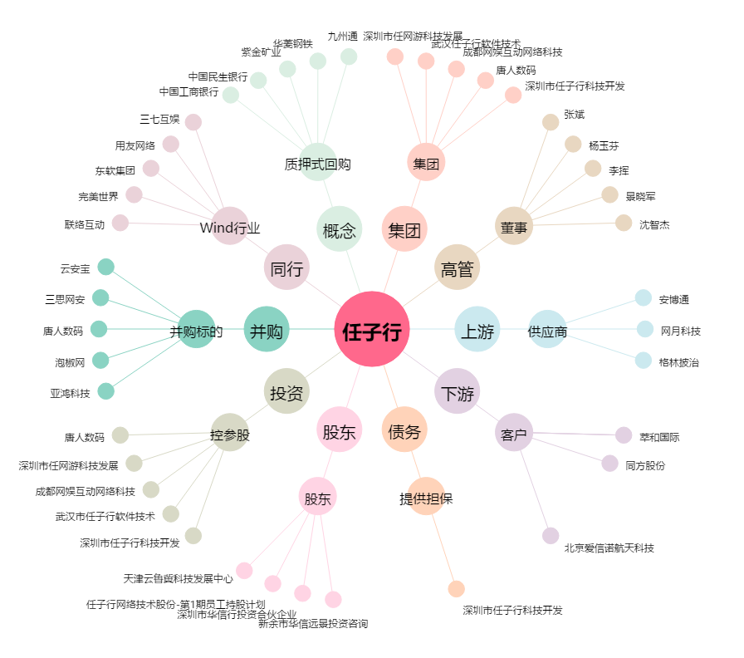
任子行[300311.SZ] - 关系概览图

